入力依頼
ｺｰﾄﾞ | 関与先名 | 先生値決め | 摘要
1271 | 髙木 洋一 | 5,000 | 事業復活支援金 | 報酬細目 | 248 | 行摘要 | 事業復活支援金
9429 | （株）ＳＡＫＯ ＳＨＯＴＥＮ | 30,000 | 事業復活支援金 | 入力日付 | 2022-03-31
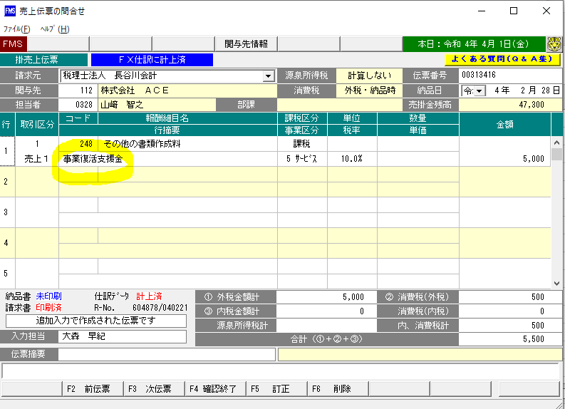
651 | （株）イグニス | 30,000 | 事業復活支援金
9457 | 坂本 洋一 | 5,000 | 事業復活支援金
490 | （有）ムカイハタタイヤ | 5,000 | 事業復活支援金
1390 | 熊本 朝一 | 5,000 | 事業復活支援金
1606 | 坂井 淳 | 5,000 | 事業復活支援金
164 | （有）共同ネオン電機 | 30,000 | 事業復活支援金
573 | （有）デンスケ | 30,000 | 事業復活支援金
258 | グローバルワンエイティ（株） | 25,000 | 事業復活支援金
184 | （有）ショウワ | 25,000 | 事業復活支援金
9598 | （株）アスリートプレミア | 5,000 | 事業復活支援金
783 | （株）ＳＫＢ | 5,000 | 事業復活支援金
1329 | 竹政 和典 | 15,000 | 事業復活支援金
1884 | 呼坂 敦史 | 5,000 | 事業復活支援金
122 | （株）ニッソク広島 | 5,000 | 事業復活支援金
171 | （株）ティーエムオート | 5,000 | 事業復活支援金
109002 | 上野 大輔 | 20,000 | 事業復活支援金
671 | （株）ワイ・エス・エス | 30,000 | 事業復活支援金
1058 | 高本 学 | 5,000 | 事業復活支援金
68306 | 荒田 圭子 | 5,000 | 事業復活支援金
91 | （株）ニシムラ | 30,000 | 事業復活支援金
1282 | 是松 和宏 | 5,000 | 事業復活支援金
52602 | 小林 和子 | 20,000 | 事業復活支援金
660 | (有)水田電気 | 5,000 | 事業復活支援金
1384 | 永岡 誠 | 20,000 | 事業復活支援金
160 | （有）タナカ硝子 | 25,000 | 事業復活支援金
1272 | 川端 賢治 | 20,000 | 事業復活支援金
129 | （有）モリモト建装 | 5,000 | 事業復活支援金
1811 | 田中 さやか | 5,000 | 事業復活支援金
483 | （株）中川組 | 5,000 | 事業復活支援金
674 | Ｈａｐｐｙ ｃｌｏｖｅｒ（株） | 5,000 | 事業復活支援金
1694 | 大谷 卓 | 5,000 | 事業復活支援金
349 | （有）武田建工 | 5,000 | 事業復活支援金
9283 | 畑河内 優子 | 5,000 | 事業復活支援金
582 | （株）Ｓ・Ｓ・Ｓ | 5,000 | 事業復活支援金
1302 | 松村 昭二 | 5,000 | 事業復活支援金
1249 | 金光 健太 | 5,000 | 事業復活支援金
448 | （有）オフィス・ウエンブリー | 5,000 | 事業復活支援金
638 | （株）大 | 5,000 | 事業復活支援金
474 | （株）ワンダーウォール | 5,000 | 事業復活支援金
 |  | 485,000

